关系图
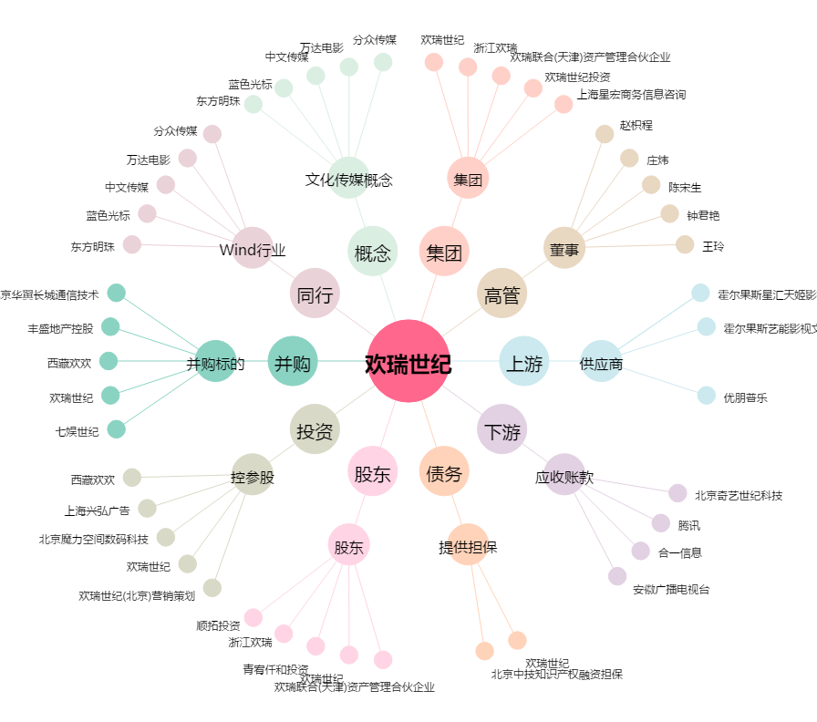
欢瑞世纪[000892.SZ] - 关系概览图

